상품제안서
incolor 고주파 문구세트4(연필,지우개) | 상품코드: S03319

 |  |  |  |  |  |  | 02-713-8555 | www.synergygift.co.kr
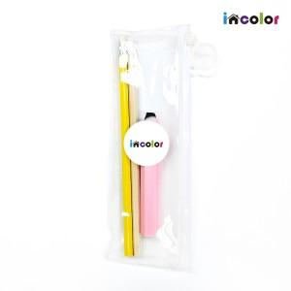

【상세/제작정보】 | -기본수량 미만일 경우 품목당 10,000원의 인쇄비가 추가됩니다.

【인쇄/포장옵션】 | 풀칼라 / 스티커부착

【공급단가】 | 수량 | 200~ | 500~ | 1,000~ | 3,000~ | 5,000~
*VAT별도 | 단가 | 1,110원 | 1,100원 | 1,070원 | 1,030원 | 980원

【상품 URL】 | https://www.synergygift.co.kr:443/src/goods_detail.php?gdno=9786

